Professor
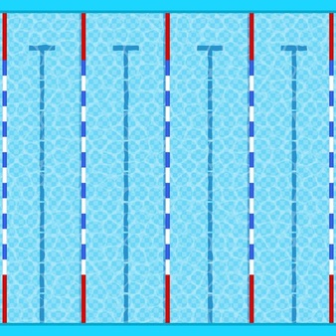
 | Andre | Allan | Amanda | Nicole
Posição Inicial | 10 | 50 | 90 | 70
Tamanho Nadador(a) | 30 | 30 | 30 | 30
Resto | 60 | 20 | -20 | 0

Aluno
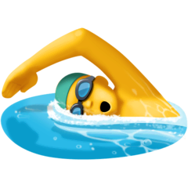
 | Andre | Allan | Amanda | Nicole
Posição inicial | 100 | 50 | 60 | 100
Tamanho nadador(a) | 30 | 30 | 30 | 30
Resto | 0 | 20 | 10 | 0

